Analisi_trimestreìale
PERIODO | LINEA | MACCHINA | numero_totale_fermi | tempo_totale_fermo | frequenza_guasto_giorno | MTBF
01_24 | 2 | STAZIONE COS | 27 | 2211 | 0.31764705882 | 3.1481481481 | MACCHINA | STAZIONE COS
01_24 | 2 | BOXING | 23 | 852 | 0.27058823529 | 3.6956521739
01_24 | 2 | CRIMPATURA | 2 | 479 | 0.023529411765 | 42.5 | Etichette di riga | Somma di MTBF
01_24 | 2 | RESINATURA POLARI | 9 | 354 | 0.10588235294 | 9.4444444444 | 01_24 | 3.1481481481
01_24 | 2 | TERMO 1 | 8 | 317 | 0.094117647059 | 10.625 | 02_24 | 4.5789473684
01_24 | 2 | PROVA TENUTA 1 | 5 | 309 | 0.058823529412 | 17 | 03_24 | 5.4117647059
01_24 | 2 | PUNTATRICE 1 | 4 | 255 | 0.047058823529 | 21.25 | 04_24 | 5.7857142857
01_24 | 2 | TERMO 2 | 7 | 248 | 0.082352941176 | 12.142857143 | 01_25 | 2.4444444444
01_24 | 2 | BOXING DESTRO | 7 | 208 | 0.082352941176 | 12.142857143 | 02_25 | 2.9090909091
01_24 | 2 | PROVA TENUTA 2 | 4 | 194 | 0.047058823529 | 21.25 | Totale complessivo | 24.278109862
01_24 | 2 | PUNTATRICE 2 | 6 | 155 | 0.070588235294 | 14.166666667
01_24 | 2 | 1° PROVA CORTO CIRCUITO | 1 | 79 | 0.011764705882 | 85
01_24 | 2 | 2° CONTROLLO CC | 2 | 64 | 0.023529411765 | 42.5
01_24 | 2 | TRANCIA MONOBLOCCHI | 2 | 53 | 0.023529411765 | 42.5
01_24 | 2 | ACCATASTATRICE1 | 2 | 33 | 0.023529411765 | 42.5
01_24 | 2 | PALLETTIZZATORE | 1 | 19 | 0.011764705882 | 85
02_24 | 2 | STAZIONE COS | 19 | 1040 | 0.2183908046 | 4.5789473684
02_24 | 2 | BOXING | 12 | 695 | 0.13793103448 | 7.25
02_24 | 2 | RESINATURA POLARI | 8 | 365 | 0.091954022989 | 10.875
02_24 | 2 | TERMO 1 | 9 | 217 | 0.10344827586 | 9.6666666667
02_24 | 2 | ACCATASTATRICE1 | 3 | 159 | 0.034482758621 | 29
02_24 | 2 | PUNTATRICE 2 | 6 | 153 | 0.068965517241 | 14.5
02_24 | 2 | PUNTATRICE 1 | 3 | 150 | 0.034482758621 | 29
02_24 | 2 | PROVA TENUTA 1 | 1 | 140 | 0.011494252874 | 87
02_24 | 2 | BOXING DESTRO | 5 | 119 | 0.057471264368 | 17.4
02_24 | 2 | CRIMPATURA | 3 | 106 | 0.034482758621 | 29
02_24 | 2 | TERMO 2 | 4 | 96 | 0.045977011494 | 21.75
02_24 | 2 | CONTROLLO ALTEZZA POLARI | 1 | 64 | 0.011494252874 | 87
02_24 | 2 | 1° PROVA CORTO CIRCUITO | 2 | 36 | 0.022988505747 | 43.5
02_24 | 2 | 2° CONTROLLO CC | 2 | 33 | 0.022988505747 | 43.5
02_24 | 2 | ALLINEA BANDIERE | 2 | 25 | 0.022988505747 | 43.5
03_24 | 2 | STAZIONE COS | 17 | 1087 | 0.1847826087 | 5.4117647059
03_24 | 2 | RESINATURA POLARI | 9 | 678 | 0.097826086957 | 10.222222222
03_24 | 2 | TERMO 1 | 11 | 505 | 0.11956521739 | 8.3636363636
03_24 | 2 | CRIMPATURA | 3 | 269 | 0.032608695652 | 30.666666667
03_24 | 2 | PUNTATRICE 1 | 8 | 254 | 0.086956521739 | 11.5
03_24 | 2 | BOXING | 9 | 212 | 0.097826086957 | 10.222222222
03_24 | 2 | BOXING DESTRO | 4 | 208 | 0.04347826087 | 23
03_24 | 2 | TRANCIA MONOBLOCCHI | 5 | 180 | 0.054347826087 | 18.4
03_24 | 2 | PUNTATRICE 2 | 5 | 132 | 0.054347826087 | 18.4
03_24 | 2 | PROVA TENUTA 2 | 3 | 59 | 0.032608695652 | 30.666666667
03_24 | 2 | PROVA TENUTA 1 | 3 | 36 | 0.032608695652 | 30.666666667
03_24 | 2 | 2° CONTROLLO CC | 2 | 21 | 0.021739130435 | 46
03_24 | 2 | BARRA DI TRAZIONE N°1 | 1 | 21 | 0.010869565217 | 92
03_24 | 2 | TERMO 2 | 1 | 20 | 0.010869565217 | 92
03_24 | 2 | 1° PROVA CORTO CIRCUITO | 1 | 12 | 0.010869565217 | 92
03_24 | 2 | ACCATASTATRICE1 | 1 | 10 | 0.010869565217 | 92
04_24 | 2 | BOXING | 18 | 1035 | 0.22222222222 | 4.5
04_24 | 2 | TERMO 1 | 15 | 1008 | 0.18518518519 | 5.4
04_24 | 2 | TRANCIA MONOBLOCCHI | 8 | 995 | 0.098765432099 | 10.125
04_24 | 2 | STAZIONE COS | 14 | 832 | 0.17283950617 | 5.7857142857
04_24 | 2 | RESINATURA POLARI | 15 | 671 | 0.18518518519 | 5.4
04_24 | 2 | PROVA TENUTA 2 | 9 | 600 | 0.11111111111 | 9
04_24 | 2 | PALLETTIZZATORE | 12 | 507 | 0.14814814815 | 6.75
04_24 | 2 | PUNTATRICE 1 | 12 | 445 | 0.14814814815 | 6.75
04_24 | 2 | BOXING DESTRO | 7 | 206 | 0.086419753086 | 11.571428571
04_24 | 2 | PROVA TENUTA 1 | 6 | 201 | 0.074074074074 | 13.5
04_24 | 2 | TERMO 2 | 5 | 201 | 0.061728395062 | 16.2
04_24 | 2 | PUNTATRICE 2 | 7 | 199 | 0.086419753086 | 11.571428571
04_24 | 2 | ALLINEA BANDIERE | 3 | 61 | 0.037037037037 | 27
04_24 | 2 | 1° PROVA CORTO CIRCUITO | 4 | 50 | 0.049382716049 | 20.25
04_24 | 2 | 2° CONTROLLO CC | 1 | 12 | 0.012345679012 | 81
04_24 | 2 | ACCATASTATRICE1 | 1 | 12 | 0.012345679012 | 81
01_25 | 2 | STAZIONE COS | 36 | 1929 | 0.40909090909 | 2.4444444444
01_25 | 2 | BOXING | 41 | 1605 | 0.46590909091 | 2.1463414634
01_25 | 2 | TERMO 1 | 21 | 1062 | 0.23863636364 | 4.1904761905
01_25 | 2 | BOXING DESTRO | 11 | 603 | 0.125 | 8
01_25 | 2 | RESINATURA POLARI | 10 | 403 | 0.11363636364 | 8.8
01_25 | 2 | PROVA TENUTA 1 | 11 | 298 | 0.125 | 8
01_25 | 2 | PUNTATRICE 1 | 10 | 251 | 0.11363636364 | 8.8
01_25 | 2 | TERMO 2 | 9 | 247 | 0.10227272727 | 9.7777777778
01_25 | 2 | PUNTATRICE 2 | 8 | 191 | 0.090909090909 | 11
01_25 | 2 | PROVA TENUTA 2 | 6 | 190 | 0.068181818182 | 14.666666667
01_25 | 2 | ACCATASTATRICE1 | 3 | 147 | 0.034090909091 | 29.333333333
01_25 | 2 | TRANCIA MONOBLOCCHI | 6 | 132 | 0.068181818182 | 14.666666667
01_25 | 2 | BARRA DI TRAZIONE N°1 | 4 | 98 | 0.045454545455 | 22
01_25 | 2 | PALLETTIZZATORE | 3 | 89 | 0.034090909091 | 29.333333333
01_25 | 2 | ALLINEA BANDIERE | 2 | 45 | 0.022727272727 | 44
01_25 | 2 | ACCATASTATRICE2 | 1 | 34 | 0.011363636364 | 88
02_25 | 2 | STAZIONE COS | 11 | 567 | 0.34375 | 2.9090909091
02_25 | 2 | TERMO 1 | 4 | 511 | 0.125 | 8
02_25 | 2 | BOXING | 5 | 208 | 0.15625 | 6.4
02_25 | 2 | ACCATASTATRICE1 | 4 | 110 | 0.125 | 8
02_25 | 2 | PROVA TENUTA 1 | 2 | 109 | 0.0625 | 16
02_25 | 2 | PUNTATRICE 2 | 4 | 80 | 0.125 | 8
02_25 | 2 | TRANCIA MONOBLOCCHI | 2 | 53 | 0.0625 | 16
02_25 | 2 | PUNTATRICE 1 | 1 | 52 | 0.03125 | 32
02_25 | 2 | TERMO 2 | 3 | 48 | 0.09375 | 10.666666667
02_25 | 2 | RESINATURA POLARI | 3 | 38 | 0.09375 | 10.666666667
02_25 | 2 | PALLETTIZZATORE | 1 | 22 | 0.03125 | 32
02_25 | 2 | ALLINEA BANDIERE | 1 | 10 | 0.03125 | 32
02_25 | 2 | BARRA DI TRAZIONE N°1 | 1 | 10 | 0.03125 | 32
01_25 | 3 | STAZIONE COS | 36 | 1546 | 0.45 | 2.2222222222
01_25 | 3 | CASSA DI COMPRESSIONE | 10 | 409 | 0.125 | 8
01_25 | 3 | TERMOSALDATRICE | 9 | 368 | 0.1125 | 8.8888888889
01_25 | 3 | SALDATURA POLARI | 13 | 278 | 0.1625 | 6.1538461538
01_25 | 3 | PUNTATRICE 1 | 13 | 258 | 0.1625 | 6.1538461538
01_25 | 3 | MANIPOLATORE SCARICO COS | 6 | 258 | 0.075 | 13.333333333
01_25 | 3 | ELBAK | 7 | 222 | 0.0875 | 11.428571429
01_25 | 3 | MANIPOLATORE DI CARICO CASSETTA | 4 | 165 | 0.05 | 20
01_25 | 3 | RESINATRICE | 1 | 81 | 0.0125 | 80
01_25 | 3 | VERTICALIZZATORE ELBAK | 2 | 68 | 0.025 | 40
01_25 | 3 | MANIPOLATORE CARICO COS | 2 | 39 | 0.025 | 40
01_25 | 3 | MARCATORE DATAMATRIX | 1 | 35 | 0.0125 | 80
01_25 | 3 | PUNTATRICE 2 | 1 | 34 | 0.0125 | 80
01_25 | 3 | RESINATORE COLLA A CALDO | 1 | 16 | 0.0125 | 80
01_25 | 3 | 2°PROVA CORTO CIRCUITO | 1 | 14 | 0.0125 | 80
01_25 | 3 | 1°PROVA CORTO CIRUITO | 1 | 12 | 0.0125 | 80
01_25 | 3 | CONTROLLO ALTEZZA POLARI | 1 | 12 | 0.0125 | 80
01_25 | 3 | LINEA TRASPORTO CASSETTE | 1 | 12 | 0.0125 | 80

TERMO 1
MACCHINA | TERMO 1
numero_totale_fermi | 68
tempo_totale_fermo | 3620
frequenza_guasto_giorno | 0.14049586777
MTBF | 7.1176470588

Data fermi | Data turno | rul | minuti | Rul_TGT | Variabilità RUL (std):
2025-01-11 | 2025-01-10 | 22.63 | 11 | 7.1176470588
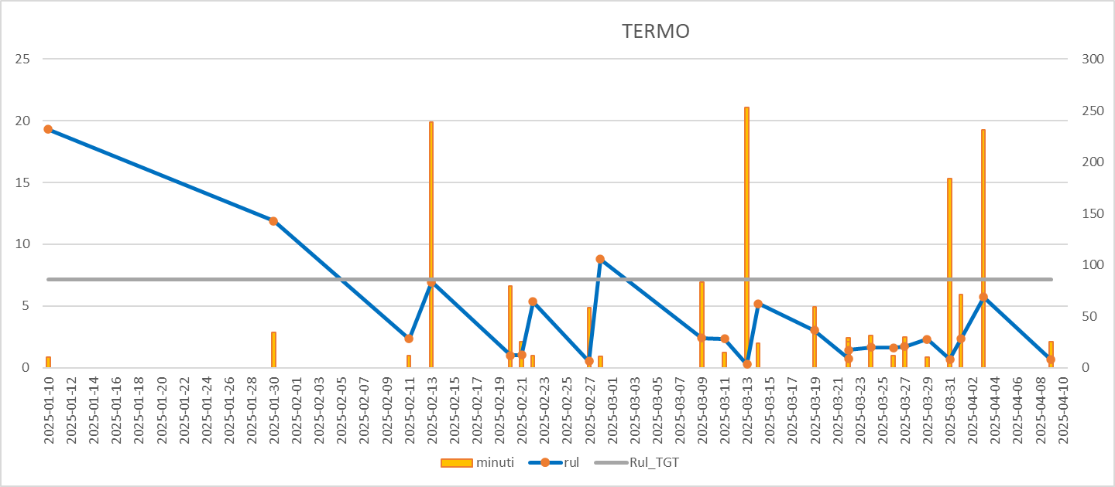
2025-01-30 | 2025-01-30 | 19.32 | 10 | 7.1176470588
2025-02-11 | 2025-02-11 | 11.88 | 34 | 7.1176470588
2025-02-13 | 2025-02-13 | 2.35 | 12 | 7.1176470588
2025-02-20 | 2025-02-20 | 6.93 | 239 | 7.1176470588
2025-02-21 | 2025-02-21 | 1 | 79 | 7.1176470588
2025-02-22 | 2025-02-22 | 1.02 | 25 | 7.1176470588
2025-02-27 | 2025-02-27 | 5.33 | 12 | 7.1176470588
2025-02-28 | 2025-02-28 | 0.52 | 58 | 7.1176470588
2025-03-09 | 2025-03-09 | 8.8 | 11 | 7.1176470588
2025-03-11 | 2025-03-11 | 2.39 | 83 | 7.1176470588
2025-03-13 | 2025-03-13 | 2.32 | 15 | 7.1176470588
2025-03-14 | 2025-03-14 | 0.27 | 253 | 7.1176470588
2025-03-19 | 2025-03-19 | 5.19 | 24 | 7.1176470588
2025-03-22 | 2025-03-22 | 3.03 | 59 | 7.1176470588
2025-03-23 | 2025-03-22 | 0.73 | 25 | 7.1176470588
2025-03-24 | 2025-03-24 | 1.43 | 29 | 7.1176470588
2025-03-26 | 2025-03-26 | 1.65 | 31 | 7.1176470588
2025-03-27 | 2025-03-27 | 1.62 | 12 | 7.1176470588
2025-03-29 | 2025-03-29 | 1.7 | 30 | 7.1176470588
2025-03-31 | 2025-03-31 | 2.3 | 10 | 7.1176470588
2025-04-01 | 2025-04-01 | 0.67 | 184 | 7.1176470588
2025-04-03 | 2025-04-03 | 2.36 | 71 | 7.1176470588
2025-04-09 | 2025-04-09 | 5.72 | 231 | 7.1176470588
2025-04-10 | 2025-04-10 | 0.65 | 25 | 7.1176470588

BOXING
MACCHINA | BOXING
numero_totale_fermi | 110
tempo_totale_fermo | 4765
frequenza_guasto_giorno | 0.22727272727
MTBF | 4.4

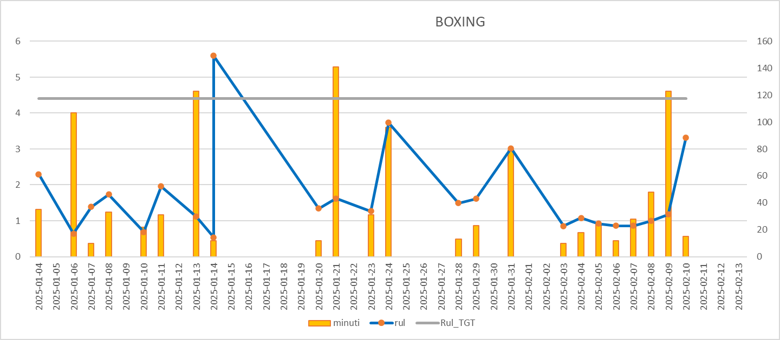
Data fermi | Data turno | rul | minuti | Rul_TGT | Variabilità RUL (std):
2025-01-04 | 2025-01-04 | 16.12 | 12 | 4.4
2025-01-06 | 2025-01-06 | 2.3 | 35 | 4.4
2025-01-07 | 2025-01-07 | 0.64 | 107 | 4.4
2025-01-08 | 2025-01-08 | 1.39 | 10 | 4.4
2025-01-10 | 2025-01-10 | 1.73 | 33 | 4.4
2025-01-11 | 2025-01-11 | 0.69 | 22 | 4.4
2025-01-13 | 2025-01-13 | 1.96 | 31 | 4.4
2025-01-14 | 2025-01-14 | 1.12 | 123 | 4.4
2025-01-15 | 2025-01-14 | 0.54 | 12 | 4.4
2025-01-20 | 2025-01-20 | 5.6 | 12 | 4.4
2025-01-21 | 2025-01-21 | 1.34 | 12 | 4.4
2025-01-23 | 2025-01-23 | 1.62 | 141 | 4.4
2025-01-24 | 2025-01-24 | 1.27 | 31 | 4.4
2025-01-28 | 2025-01-28 | 3.73 | 96 | 4.4
2025-01-30 | 2025-01-29 | 1.49 | 13 | 4.4
2025-01-31 | 2025-01-31 | 1.61 | 23 | 4.4
2025-02-03 | 2025-02-03 | 3.02 | 79 | 4.4
2025-02-04 | 2025-02-04 | 0.85 | 10 | 4.4
2025-02-05 | 2025-02-05 | 1.08 | 18 | 4.4
2025-02-06 | 2025-02-06 | 0.92 | 24 | 4.4
2025-02-07 | 2025-02-07 | 0.86 | 12 | 4.4
2025-02-08 | 2025-02-08 | 0.86 | 28 | 4.4
2025-02-09 | 2025-02-09 | 1 | 48 | 4.4
2025-02-10 | 2025-02-10 | 1.18 | 123 | 4.4
2025-02-13 | 2025-02-13 | 3.32 | 15 | 4.4
2025-02-14 | 2025-02-14 | 0.61 | 14 | 4.4
2025-02-19 | 2025-02-19 | 5.22 | 10 | 4.4
2025-02-26 | 2025-02-26 | 6.84 | 16 | 4.4
2025-03-03 | 2025-03-03 | 4.89 | 24 | 4.4
2025-03-04 | 2025-03-04 | 1.27 | 12 | 4.4
2025-03-06 | 2025-03-06 | 2.02 | 26 | 4.4
2025-03-09 | 2025-03-09 | 2.74 | 28 | 4.4
2025-03-10 | 2025-03-10 | 1.31 | 152 | 4.4
2025-03-13 | 2025-03-13 | 2.95 | 15 | 4.4
2025-03-15 | 2025-03-15 | 2.07 | 10 | 4.4
2025-03-20 | 2025-03-20 | 5.22 | 21 | 4.4
2025-03-22 | 2025-03-22 | 1.55 | 12 | 4.4
2025-03-25 | 2025-03-24 | 2.75 | 23 | 4.4
2025-03-26 | 2025-03-25 | 0.84 | 31 | 4.4
2025-03-27 | 2025-03-27 | 1.87 | 94 | 4.4
2025-03-29 | 2025-03-29 | 1.49 | 47 | 4.4
2025-04-02 | 2025-04-02 | 4.56 | 12 | 4.4
2025-04-03 | 2025-04-03 | 0.94 | 32 | 4.4
2025-04-04 | 2025-04-04 | 0.48 | 37 | 4.4
2025-04-05 | 2025-04-05 | 1.42 | 116 | 4.4
2025-04-11 | 2025-04-11 | 6.03 | 11 | 4.4

STAZIONE COS
MACCHINA | STAZIONE COS
numero_totale_fermi | 124
tempo_totale_fermo | 7666
frequenza_guasto_giorno | 0.25619834711
MTBF | 3.9032258065

Data fermi | Data turno | rul | minuti | Rul_TGT | Variabilità RUL (std):
2025-01-03 | 2025-01-03 | 20.95 | 67 | 3.9032258065
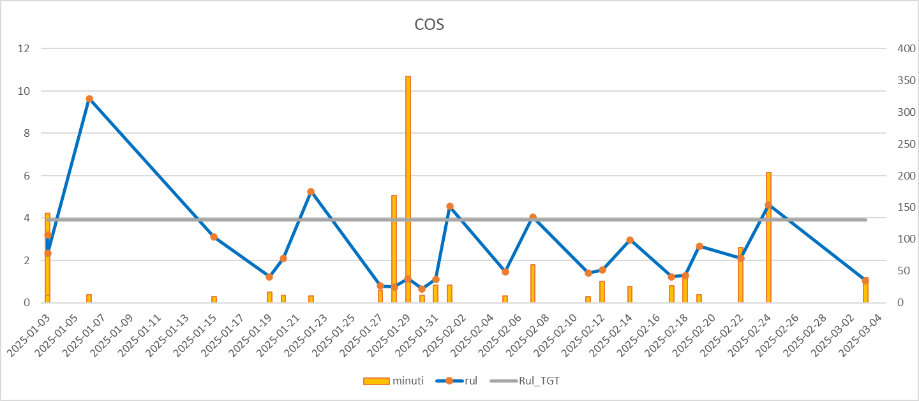
2025-01-06 | 2025-01-06 | 3.2 | 141 | 3.9032258065
2025-01-16 | 2025-01-15 | 9.65 | 13 | 3.9032258065
2025-01-19 | 2025-01-19 | 3.11 | 10 | 3.9032258065
2025-01-20 | 2025-01-20 | 1.22 | 17 | 3.9032258065
2025-01-22 | 2025-01-22 | 2.08 | 12 | 3.9032258065
2025-01-27 | 2025-01-27 | 5.25 | 11 | 3.9032258065
2025-01-28 | 2025-01-28 | 0.79 | 20 | 3.9032258065
2025-01-29 | 2025-01-29 | 0.75 | 169 | 3.9032258065
2025-01-30 | 2025-01-30 | 1.14 | 356 | 3.9032258065
2025-01-31 | 2025-01-31 | 0.66 | 12 | 3.9032258065
2025-02-01 | 2025-02-01 | 1.11 | 28 | 3.9032258065
2025-02-05 | 2025-02-05 | 4.55 | 28 | 3.9032258065
2025-02-07 | 2025-02-07 | 1.47 | 11 | 3.9032258065
2025-02-11 | 2025-02-11 | 4.05 | 60 | 3.9032258065
2025-02-12 | 2025-02-12 | 1.41 | 10 | 3.9032258065
2025-02-14 | 2025-02-14 | 1.54 | 34 | 3.9032258065
2025-02-17 | 2025-02-17 | 2.97 | 26 | 3.9032258065
2025-02-18 | 2025-02-18 | 1.22 | 27 | 3.9032258065
2025-02-19 | 2025-02-19 | 1.28 | 43 | 3.9032258065
2025-02-22 | 2025-02-22 | 2.67 | 13 | 3.9032258065
2025-02-24 | 2025-02-24 | 2.1 | 87 | 3.9032258065
2025-03-01 | 2025-01-03 | 4.62 | 205 | 3.9032258065
2025-03-03 | 2025-03-03 | 2.33 | 12 | 3.9032258065
2025-03-04 | 2025-03-04 | 1.05 | 40 | 3.9032258065
2025-03-05 | 2025-03-05 | 0.69 | 56 | 3.9032258065
2025-03-10 | 2025-03-10 | 5.11 | 11 | 3.9032258065
2025-03-13 | 2025-03-13 | 3.09 | 11 | 3.9032258065
2025-03-15 | 2025-03-14 | 1.55 | 134 | 3.9032258065
2025-03-16 | 2025-03-15 | 1.02 | 16 | 3.9032258065
2025-03-18 | 2025-03-17 | 1.98 | 29 | 3.9032258065
2025-03-24 | 2025-03-24 | 6.29 | 33 | 3.9032258065
2025-03-25 | 2025-03-25 | 1.23 | 52 | 3.9032258065
2025-03-26 | 2025-03-26 | 0.79 | 14 | 3.9032258065
2025-03-27 | 2025-03-26 | 0.69 | 42 | 3.9032258065
2025-03-29 | 2025-03-29 | 2.92 | 79 | 3.9032258065
2025-04-04 | 2025-04-03 | 5.19 | 10 | 3.9032258065
2025-04-06 | 2025-04-06 | 2.16 | 20 | 3.9032258065
2025-04-07 | 2025-04-07 | 1.46 | 96 | 3.9032258065
2025-04-08 | 2025-04-07 | 0.31 | 68 | 3.9032258065
2025-04-10 | 2025-04-09 | 1.95 | 29 | 3.9032258065
2025-04-11 | 2025-04-10 | 0.98 | 11 | 3.9032258065
2025-04-14 | 2025-04-14 | 3.83 | 46 | 3.9032258065
2025-04-17 | 2025-04-17 | 2.91 | 51 | 3.9032258065
2025-04-18 | 2025-04-17 | 0.36 | 80 | 3.9032258065
2025-04-22 | 2025-04-22 | 4.7 | 47 | 3.9032258065
2025-04-29 | 2025-04-29 | 6.71 | 109 | 3.9032258065

GRAFICO
Data fermi | Data turno | rul | minuti | Rul_TGT
COS
 | minuti | rul | Rul_TGT
 | 11 | 22.63 | 7.1176470588
 | 10 | 19.32 | 7.1176470588
 | 34 | 11.88 | 7.1176470588
 | 12 | 2.35 | 7.1176470588
 | 239 | 6.93 | 7.1176470588
 | 79 | 1 | 7.1176470588
 | 25 | 1.02 | 7.1176470588
 | 12 | 5.33 | 7.1176470588
 | 58 | 0.52 | 7.1176470588
 | 11 | 8.8 | 7.1176470588
 | 83 | 2.39 | 7.1176470588
 | 15 | 2.32 | 7.1176470588
 | 253 | 0.27 | 7.1176470588
 | 24 | 5.19 | 7.1176470588
 | 59 | 3.03 | 7.1176470588
 | 25 | 0.73 | 7.1176470588
 | 29 | 1.43 | 7.1176470588
 | 31 | 1.65 | 7.1176470588
 | 12 | 1.62 | 7.1176470588
 | 30 | 1.7 | 7.1176470588
 | 10 | 2.3 | 7.1176470588
 | 184 | 0.67 | 7.1176470588
 | 71 | 2.36 | 7.1176470588
 | 231 | 5.72 | 7.1176470588
 | 25 | 0.65 | 7.1176470588
TERMO
 | minuti |  | rul |  | Rul_TGT
2 | 10 | 2025-01-10 | 19.32 | 2025-01-10 | 7.1176470588
3 | 34 | 2025-01-30 | 11.88 | 2025-01-30 | 7.1176470588
4 | 12 | 2025-02-11 | 2.35 | 2025-02-11 | 7.1176470588
5 | 239 | 2025-02-13 | 6.93 | 2025-02-13 | 7.1176470588
6 | 79 | 2025-02-20 | 1 | 2025-02-20 | 7.1176470588
7 | 25 | 2025-02-21 | 1.02 | 2025-02-21 | 7.1176470588
8 | 12 | 2025-02-22 | 5.33 | 2025-02-22 | 7.1176470588
9 | 58 | 2025-02-27 | 0.52 | 2025-02-27 | 7.1176470588
10 | 11 | 2025-02-28 | 8.8 | 2025-02-28 | 7.1176470588
11 | 83 | 2025-03-09 | 2.39 | 2025-03-09 | 7.1176470588
12 | 15 | 2025-03-11 | 2.32 | 2025-03-11 | 7.1176470588
13 | 253 | 2025-03-13 | 0.27 | 2025-03-13 | 7.1176470588
14 | 24 | 2025-03-14 | 5.19 | 2025-03-14 | 7.1176470588
15 | 59 | 2025-03-19 | 3.03 | 2025-03-19 | 7.1176470588
16 | 25 | 2025-03-22 | 0.73 | 2025-03-22 | 7.1176470588
17 | 29 | 2025-03-22 | 1.43 | 2025-03-22 | 7.1176470588
18 | 31 | 2025-03-24 | 1.65 | 2025-03-24 | 7.1176470588
19 | 12 | 2025-03-26 | 1.62 | 2025-03-26 | 7.1176470588
20 | 30 | 2025-03-27 | 1.7 | 2025-03-27 | 7.1176470588
21 | 10 | 2025-03-29 | 2.3 | 2025-03-29 | 7.1176470588
22 | 184 | 2025-03-31 | 0.67 | 2025-03-31 | 7.1176470588
23 | 71 | 2025-04-01 | 2.36 | 2025-04-01 | 7.1176470588
24 | 231 | 2025-04-03 | 5.72 | 2025-04-03 | 7.1176470588
25 | 25 | 2025-04-09 | 0.65 | 2025-04-09 | 7.1176470588
26 |  | 2025-04-10 |  | 2025-04-10
2025-01-11 | 2025-01-10 | 22.63 | 11 | 7.1176470588
2025-01-30 | 2025-01-30 | 19.32 | 10 | 7.1176470588
2025-02-11 | 2025-02-11 | 11.88 | 34 | 7.1176470588
2025-02-13 | 2025-02-13 | 2.35 | 12 | 7.1176470588
2025-02-20 | 2025-02-20 | 6.93 | 239 | 7.1176470588
2025-02-21 | 2025-02-21 | 1 | 79 | 7.1176470588
2025-02-22 | 2025-02-22 | 1.02 | 25 | 7.1176470588
2025-02-27 | 2025-02-27 | 5.33 | 12 | 7.1176470588
2025-02-28 | 2025-02-28 | 0.52 | 58 | 7.1176470588
2025-03-09 | 2025-03-09 | 8.8 | 11 | 7.1176470588
2025-03-11 | 2025-03-11 | 2.39 | 83 | 7.1176470588
2025-03-13 | 2025-03-13 | 2.32 | 15 | 7.1176470588
2025-03-14 | 2025-03-14 | 0.27 | 253 | 7.1176470588
2025-03-19 | 2025-03-19 | 5.19 | 24 | 7.1176470588
2025-03-22 | 2025-03-22 | 3.03 | 59 | 7.1176470588
2025-03-23 | 2025-03-22 | 0.73 | 25 | 7.1176470588
2025-03-24 | 2025-03-24 | 1.43 | 29 | 7.1176470588
2025-03-26 | 2025-03-26 | 1.65 | 31 | 7.1176470588
2025-03-27 | 2025-03-27 | 1.62 | 12 | 7.1176470588
2025-03-29 | 2025-03-29 | 1.7 | 30 | 7.1176470588
2025-03-31 | 2025-03-31 | 2.3 | 10 | 7.1176470588
2025-04-01 | 2025-04-01 | 0.67 | 184 | 7.1176470588
2025-04-03 | 2025-04-03 | 2.36 | 71 | 7.1176470588
2025-04-09 | 2025-04-09 | 5.72 | 231 | 7.1176470588
2025-04-10 | 2025-04-10 | 0.65 | 25 | 7.1176470588

